微生信示例267

group | treat | treat | treat | control | control | control | log2FoldChange | 微生信，您身边的数据分析，可视化专家
gene_id | treat-1 | treat-2 | treat-3 | control-1 | control-2 | control-3 | log2FoldChange | https://www.bioinformatics.com.cn/plot_basic_heatmap_and_bar_plot_267
MAP4K5 | 10.41 | 10.42 | 10.41 | 9.31 | 9.31 | 9.26 | 1.12
SAMD4A | 10.52 | 10.58 | 10.59 | 7.31 | 7.18 | 7.39 | 3.28 | 输出示例图
NRXN3 | 6.39 | 6.18 | 6.38 | 3.39 | 3.98 | 3.89 | 2.63
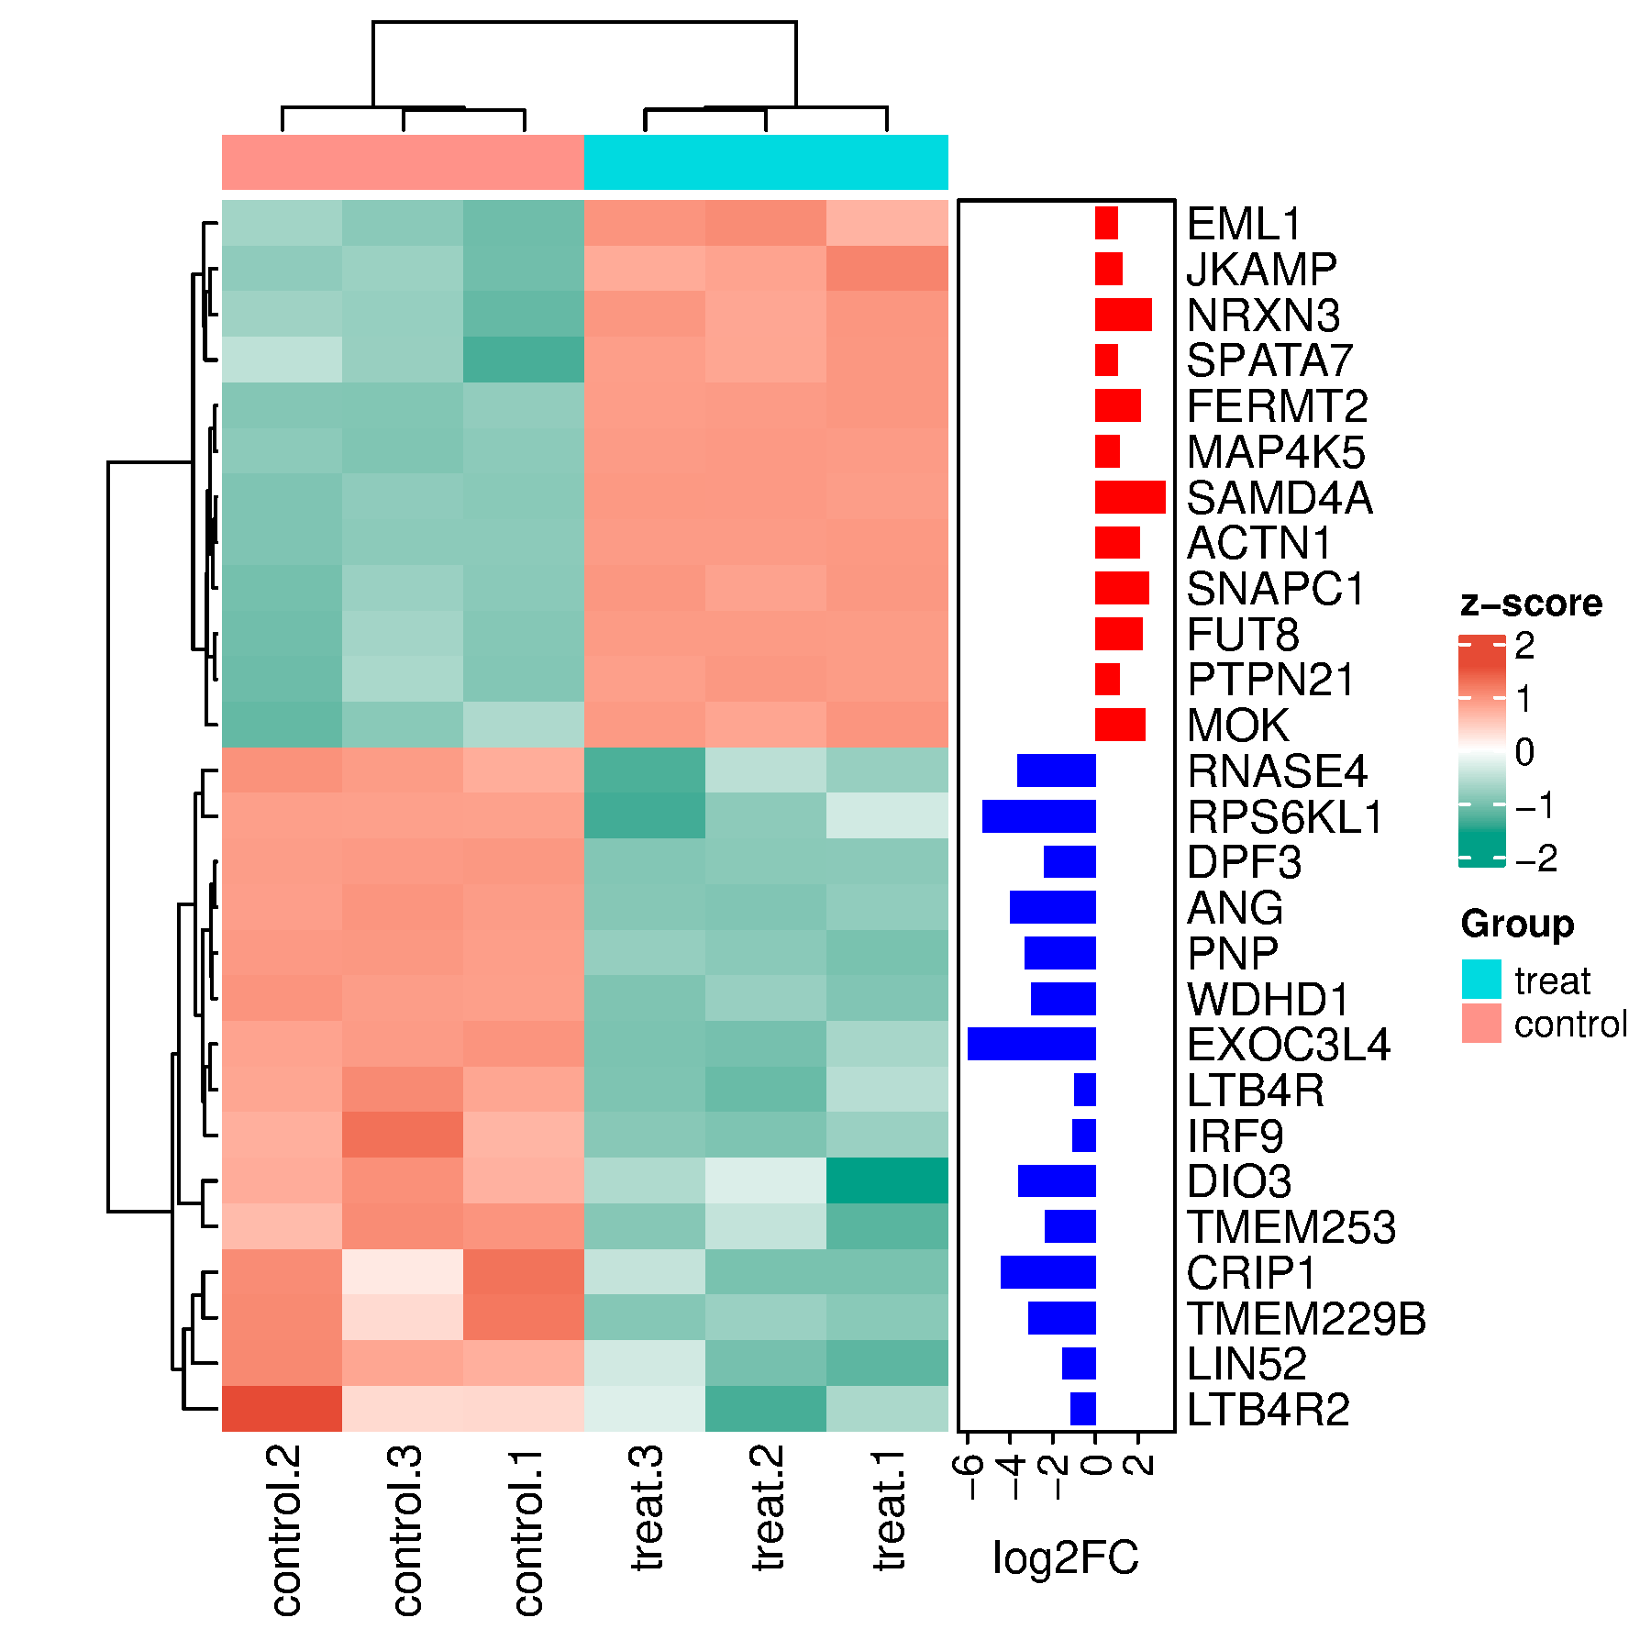
SNAPC1 | 7.89 | 7.77 | 7.91 | 5.37 | 5.16 | 5.53 | 2.53
FUT8 | 8.69 | 8.70 | 8.70 | 6.47 | 6.30 | 6.74 | 2.20
SPATA7 | 7.55 | 7.47 | 7.51 | 6.20 | 6.69 | 6.52 | 1.03
JKAMP | 9.29 | 9.10 | 9.05 | 7.77 | 7.92 | 7.98 | 1.26
EML1 | 7.25 | 7.45 | 7.41 | 6.24 | 6.45 | 6.35 | 1.03
PTPN21 | 8.21 | 8.23 | 8.19 | 7.06 | 6.96 | 7.24 | 1.13
ACTN1 | 11.70 | 11.67 | 11.67 | 9.66 | 9.55 | 9.66 | 2.06
FERMT2 | 11.07 | 11.02 | 11.00 | 9.00 | 8.88 | 8.87 | 2.12
MOK | 8.39 | 8.21 | 8.34 | 6.33 | 5.63 | 5.97 | 2.34
DIO3 | 0.00 | 2.77 | 2.04 | 4.88 | 4.98 | 5.53 | -3.61
TMEM229B | 1.78 | 1.97 | 1.74 | 4.94 | 4.71 | 3.63 | -3.13
RPS6KL1 | 3.19 | 1.55 | 0.00 | 7.01 | 7.06 | 7.04 | -5.28
WDHD1 | 5.66 | 5.93 | 5.63 | 8.64 | 8.79 | 8.66 | -2.99
PNP | 6.97 | 7.19 | 7.33 | 10.39 | 10.47 | 10.49 | -3.29
EXOC3L4 | 3.72 | 2.55 | 2.69 | 9.11 | 8.67 | 8.90 | -5.97
LIN52 | 5.26 | 5.41 | 6.02 | 6.99 | 7.30 | 7.07 | -1.54
DPF3 | 5.85 | 5.84 | 5.78 | 8.24 | 8.18 | 8.21 | -2.41
CRIP1 | 0.00 | 0.00 | 0.83 | 3.39 | 3.06 | 1.82 | -4.41
LTB4R | 6.56 | 6.24 | 6.32 | 7.33 | 7.33 | 7.47 | -1.00
LTB4R2 | 4.46 | 3.96 | 4.74 | 5.19 | 6.07 | 5.18 | -1.16 | 注意：
IRF9 | 6.24 | 6.12 | 6.16 | 7.09 | 7.12 | 7.44 | -1.06
ANG | 6.21 | 5.95 | 6.02 | 10.03 | 9.98 | 10.16 | -4.01
TMEM253 | 1.39 | 2.28 | 1.74 | 3.93 | 3.53 | 4.01 | -2.37
RNASE4 | 1.78 | 2.28 | 0.83 | 4.63 | 5.07 | 4.91 | -3.65 | 使用问题，或数据分析合作意向
 |  |  |  |  |  |  |  | 请微信扫码联系我们

